企画書
要求分析／企画書 | システム名 | 作成者 | 作成日 | ページ

試験時は提出不要

機能要求
要求分析／機能要求 | システム名 | 作成者 | 作成日 | ページ

試験時は提出不要

システム構成図
要求分析／システム構成図 | システム名 | 作成者 | 作成日 | ページ

試験時は提出不要

ドメインモデル
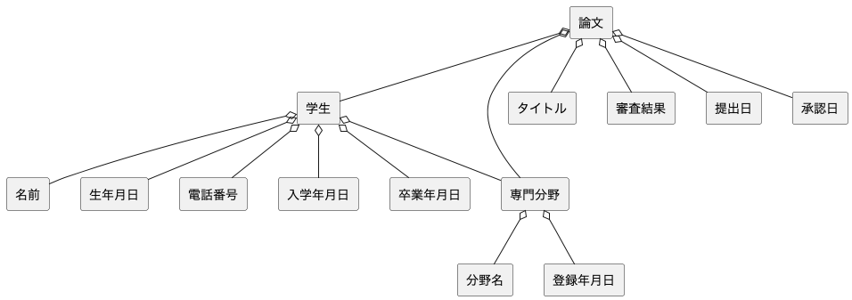
要求分析／ドメインモデル | システム名 | 作成者 | 作成日 | ページ
 | Web論文システム | Group2-1 大原太郎 | 2025-09-19

ユースケースモデル
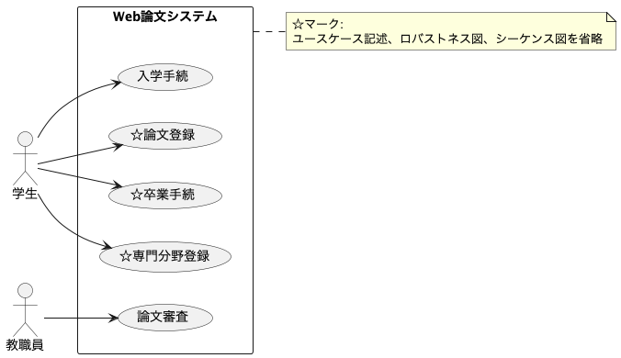
要求分析／ユースケースモデル | システム名 | 作成者 | 作成日 | ページ
 | Web論文システム | Group2-1 大原太郎 | 2025-09-19

ロバストネス図（入学手続）
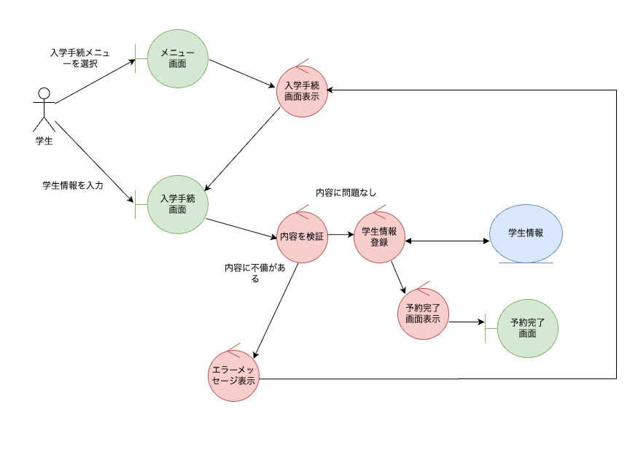
予備設計／ロバストネス図 | システム名 | 作成者 | 作成日 | ページ
 | Web論文システム | Group2-1 熊本花子 | 2025-09-19
 | ユースケース名

シーケンス図（入学手続）
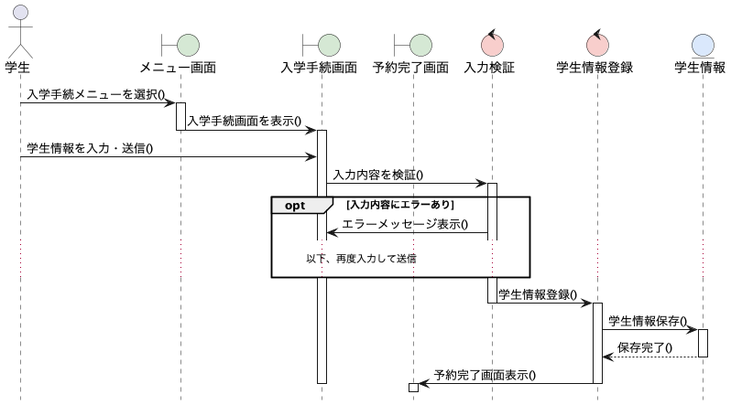
詳細／シーケンス図 | システム名 | 作成者 | 作成日 | ページ
 | Web論文システム | Group2-1 熊本花子 | 2025-09-19
 | ユースケース名

ロバストネス図（論文審査）
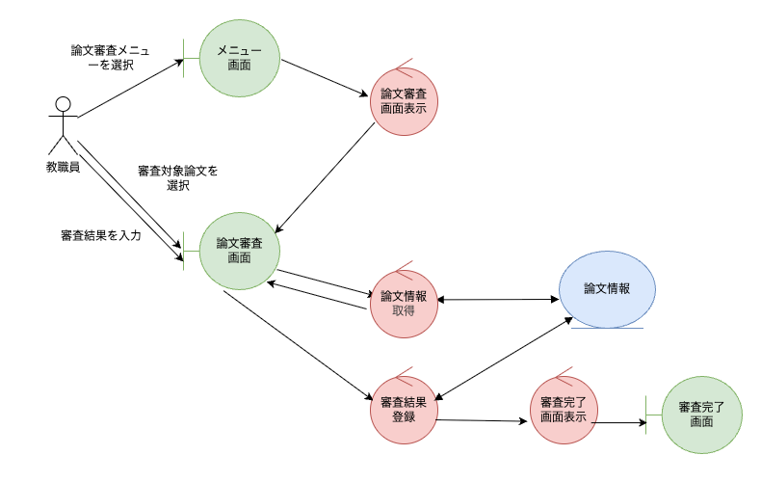
予備設計／ロバストネス図 | システム名 | 作成者 | 作成日 | ページ
 | Web論文システム | Group2-1 開発太郎 | 2025-09-19
 | ユースケース名

シーケンス図（論文審査）
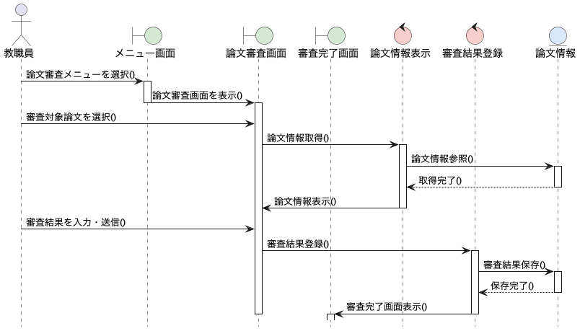
詳細／シーケンス図 | システム名 | 作成者 | 作成日 | ページ
 | Web論文システム | Group2-1 開発太郎 | 2025-09-19
 | ユースケース名

クラス図
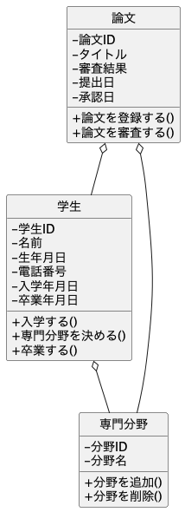
要求分析／クラス図 | システム名 | 作成者 | 作成日 | ページ
 | Web論文システム | Group2-1 大原太郎 | 2025-09-19

画面遷移図（UC_）
要求分析／画面遷移図 | システム名 | 作成者 | 作成日 | ページ

 | ユースケース名

試験時は提出不要

